様式ＩＤ１
 |  |  |  |  |  |  |  |  | 第 号
 |  |  |  |  |  |  |  |  | 年 月 日

地方公共団体金融機構融資部
融 資 課 長 |  |  |  | 様
融資管理課長
 |  |  |  |  |  | [団体コード]
 |  |  |  |  |  | [団体名]
 |  |  |  |  |  | [団体代表者名]

電子申請・通知システム利用申込書[※１]

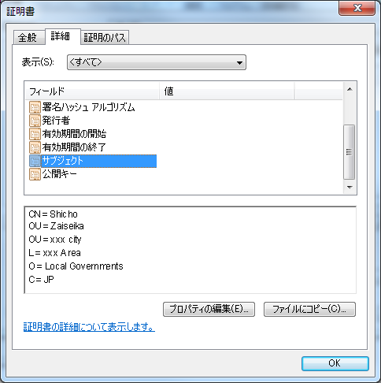
標記の件について、「地方公共団体金融機構電子申請・通知システム利用規約」に合意の上、下記のとおり
申し込みます。

記

【電子申請・通知システム利用形態】 利用形態を一つ選択してください（プルダウンから○を選択）

 |  |  | 電子申請（電子署名）団体 |  |  |  | 書面申請（ＷＥＢ入力）団体

【ログイン者情報】
 | 共通事項
 | 電子文書通知用メールアドレス[※２]
 | ２件以上の登録をお願いします

 | 申請用ID １ [※３]
 | 担当部署名
 | 担当者氏名 |  |  |  | ① |  |  | ②
 | 電話番号 |  |  |  |  |  |  |  |  | （内線）
 | 申請用メールアドレス[※４]
 | ２件以上の登録をお願いします

 | 以下の項目は、電子申請（電子署名）団体を選択した団体のみ記入してください。 [※５]

 | 職責証明書サブジェクト

 | 職責証明書有効期限 |  |  |  | 年 月 日

※１ |  | 「電子申請・通知システム利用申込書」は、貴団体における主管部署が取りまとめのうえ、一団体につき一申込書の提出をお願いします。

※２ |  | 電子文書通知用メールアドレスは、機構が償還年次表等を発行した場合の通知先メールアドレスになります。なお、複数申請用Dを登録する場合でも全て共通のものになります。 また、メールアドレスは、LGWANメール（例：zaisei123@city.abc.lg.jp)以外のメールアドレスの登録も可能です。

※３ |  | 申請用IDの利用者情報につきましては、貴団体における主管部署（例：財政課）の情報を記入してください。なお、電子申請を利用される団体において、関係部署毎に申請用IDが必要な場合には、最大10部署まで登録することができますので、２部署目以降の利用者情報は、別シートに記入してください。

※４ |  | 申請用メールアドレスは、機構が借入申込書類の修正を依頼する場合、署名付与依頼を行う場合及び貸付決定通知書を発行した場合等の通知先メールアドレスになります。 また、メールアドレスは、LGWANメール（例：zaisei123@city.abc.lg.jp)以外のメールアドレスの登録も可能です。

※５ |  | 電子申請（電子署名）団体は、電子署名を利用するため、LGWANに接続できる環境及び地方公共団体組織認証基盤（LGPKI）発行の代表者の証明書が必要です。

添付資料
添付資料 電子証明書のサブジェクト情報の入手方法

１．首長のICカードをICカードリーダに挿入します。

２．LGWAN用の証明書登録ツールを起動します。（[スタート]-[プログラム]-[LGWANIC]-[ICカード登録]）

３．ICカードのPINを入力するダイアログが表示されますので、PINを入力します。
 | ※ | PIN：ICカードにアクセスするためのパスワード

４．証明書登録ツールに証明書情報が表示されます。ここでは一旦登録を行います。（「登録」ボタンをクリックします。）

 | ※ | LGWAN用証明書登録ツールは、LGWAN用ICカードリーダライタを接続している端末には必ずインストールされている
 |  | ソフトウェアです。
 | ※ | 証明書検証ツールでも、サブジェクトは表示されますが、コピーができないので、一旦登録を行います。
 |  | その後、不要であれば、削除しても構いません。
 |  | また、この作業は電子申請・通知システムの利用申請時に、正確なサブジェクトを記載して頂くために行って頂く
 |  | 作業であるため、電子申請・通知システムを利用する全端末で行う必要はありません。
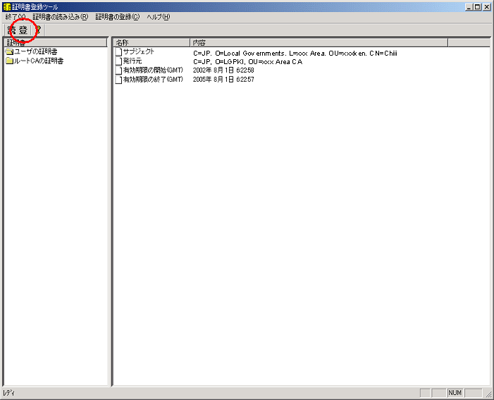

LGWAN用証明書登録ツール

５．次に、Internet Explorerを起動します。
[ツール]－[インターネットオプション]を選択し、「インターネットオプション」ウィンドウを表示させます。

６．「インターネットオプション」ウィンドウの「コンテンツ」タブをクリックします。
「インターネットオプション」ウィンドウ内の「証明書」ボタンをクリックし、「証明書」ウィンドウ（一覧）を表示させます。

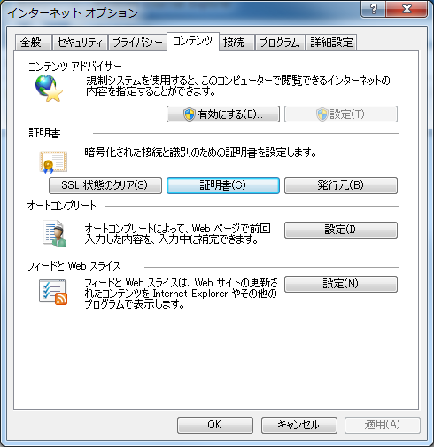

インターネットオプション

７．首長の証明書を選択し、「表示」ボタンをクリックすると、首長の証明書が表示されます。
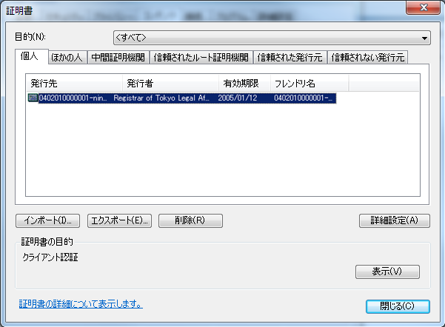
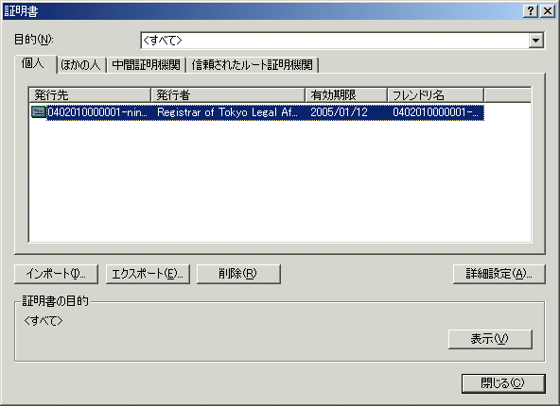

証明書（一覧）

８．首長の証明書ウィンドウの「詳細」タブをクリックします。
 | フィールドの「サブジェクト」を選択すると、テキストエリアにサブジェクト情報が表示されます。
 | マウスを使って、テキストエリアに表示されているサブジェクトを全て選択し、キーボードの[Ctrl]＋[C]を押して、コピーします。
 | ※マウスの右クリックでは、コピーできません。

９．コピーしたサブジェクト情報を電子申請・通知システムの参加申込書の所定の位置に貼り付けます。

１０．また、上記８の画面を開いた状態でキーボードの[alt]＋[prt sc]（[fn]＋[home]）を押したうえで、「貼付用」シートに
 | キーボードの[Ctrl]＋[V]を押して、貼付して申込書に添付してください。

記入例
電子申請・通知システム利用申込書（記入例）
文書記号や発信記号等を記入してください。
 |  |  |  |  |  |  |  |  |  |  | 平成 年 月 日

提出日を記入してください。
 |  |  |  |  |  |  |  |  | 第 号
 |  |  |  |  |  |  |  |  | 年 月 日

地方公共団体コード（６桁）を記入してください。
地方公共団体金融機構融資部
融 資 課 長 |  |  |  | 様
融資管理課長
 |  |  |  |  |  | [団体コード]
 |  |  |  |  |  | [団体名]
地方公共団体名、代表者名を記入してください。（公印不要）
 |  |  |  |  |  | [団体代表者名]

電子申請・通知システム利用申込書[※１]

希望の利用形態について、プルダウンで○を選択してください。
標記の件について、「地方公共団体金融機構電子申請・通知システム利用規約」に合意の上、下記のとおり
申し込みます。

記

【電子申請・通知システム利用形態】 利用形態を一つ選択してください（プルダウンから○を選択）
電子文書通知用メールアドレスを記入してください。 ※２件以上記入してください。
 |  |  | 電子申請（電子署名）団体 |  |  |  | 書面申請（ＷＥＢ入力）団体

関係部署毎等にログインIDが必要な場合には、最大10部署まで登録することができますので、２部署目以降の利用者情報は、別シートに記入してください。
【ログイン者情報】
 | 共通
 | 電子文書通知用メールアドレス[※２]
 | ２件以上の登録をお願いします

担当部署・担当者氏名・電話番号を記入してください。
 | 申請用ID １ [※３]
 | 担当部署名
 | 担当者氏名 |  |  |  | ① |  |  | ②
 | 電話番号 |  |  |  |  |  |  |  |  | （内線）
 | 申請用メールアドレス[※４]
 | ２件以上の登録をお願いします

 | 以下の項目は、電子申請（電子署名）団体を選択した団体のみ記入してください。 [※５]

申請用メールアドレスを記入してください。 ※２件以上記入してください。
 | 職責証明書サブジェクト

 | 職責証明書有効期限 |  |  |  | 年 月 日

首長の電子証明書（ICｶｰﾄﾞ）のサブジェクト情報を記入してください。
※サブジェクト情報の入手方法については添付資料を参照してください。
※１ |  | 「電子申請・通知システム利用申込書」は、貴団体における主管部署が取りまとめのうえ、一団体につき一申込書の提出をお願いします。

※２ |  | 電子文書通知用メールアドレスは、機構が償還年次表等を発行した場合の通知先メールアドレスになります。なお、複数申請用Dを登録する場合でも全て共通のものになります。 また、メールアドレスは、LGWANメール（例：zaisei123@city.abc.lg.jp)以外のメールアドレスの登録も可能です。

首長の電子証明書（ICｶｰﾄﾞ）の有効期限を記入してください。
※３ |  | 申請用IDの利用者情報につきましては、貴団体における主管部署（例：財政課）の情報を記入してください。なお、電子申請を利用される団体において、関係部署毎に申請用IDが必要な場合には、最大10部署まで登録することができますので、２部署目以降の利用者情報は、別シートに記入してください。

※４ |  | 申請用メールアドレスは、機構が借入申込書類の修正を依頼する場合、署名付与依頼を行う場合及び貸付決定通知書を発行した場合等の通知先メールアドレスになります。 また、メールアドレスは、LGWANメール（例：zaisei123@city.abc.lg.jp)以外のメールアドレスの登録も可能です。

※５ |  | 電子申請（電子署名）団体は、電子署名を利用するため、LGWANに接続できる環境及び地方公共団体組織認証基盤（LGPKI）発行の代表者の証明書が必要です。

